상품제안서
홈코스터 코르크 컵받침 | 상품코드: F22344

 |  |  |  |  |  |  | 02-412-0044 | www.easy1.co.kr
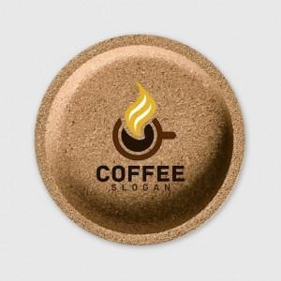 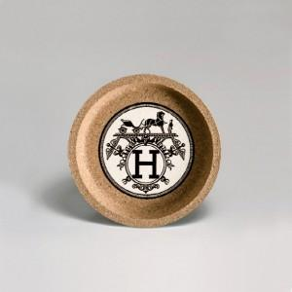

【상세/제작정보】

【인쇄/포장옵션】 | 풀칼라 / OPP(비닐)

【공급단가】 | 수량 | 100~ | 300~ | 500~ | 1,000~ | 3,000~
*VAT별도 | 단가 | 4,810원 | 4,640원 | 4,460원 | 4,280원 | 4,170원

【상품 URL】 | https://dev.easy1.co.kr:443/src/goods_detail.php?gdno=22344

